상품제안서
스마텍 3포트 20000mAh 보조배터리 | 상품코드: S43826

 |  |  |  |  |  |  | 02-713-8555 | www.synergygift.co.kr
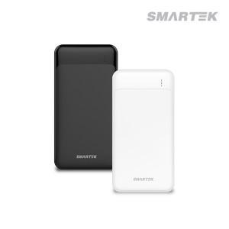

【상세/제작정보】 | 3포트 보조베터리

【인쇄/포장옵션】 | 레이저, 풀칼라 / 포장지포장

【공급단가】 | 수량 | 50~ | 100~ | 500~ | 1,000~ | 3,000~
*VAT별도 | 화이트 | 10,100원 | 9,840원 | 9,200원 | 9,050원 | 8,900원
 | 블랙 | 10,100원 | 9,840원 | 9,200원 | 9,050원 | 8,900원

【상품 URL】 | https://www.synergygift.co.kr:443/src/goods_detail.php?gdno=43826

